Sheet1
政府采购测试问题反馈跟踪表
序号 | 提出时间 | 问题描述 | 受理情况 | 解决时间 | 是否已完成
1 | 2013-07-23 | 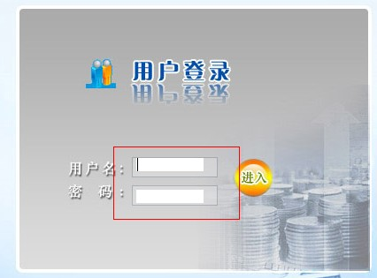 登录界面的用户名和密码输入框的样式需修改下
2 | 2013-07-23 | 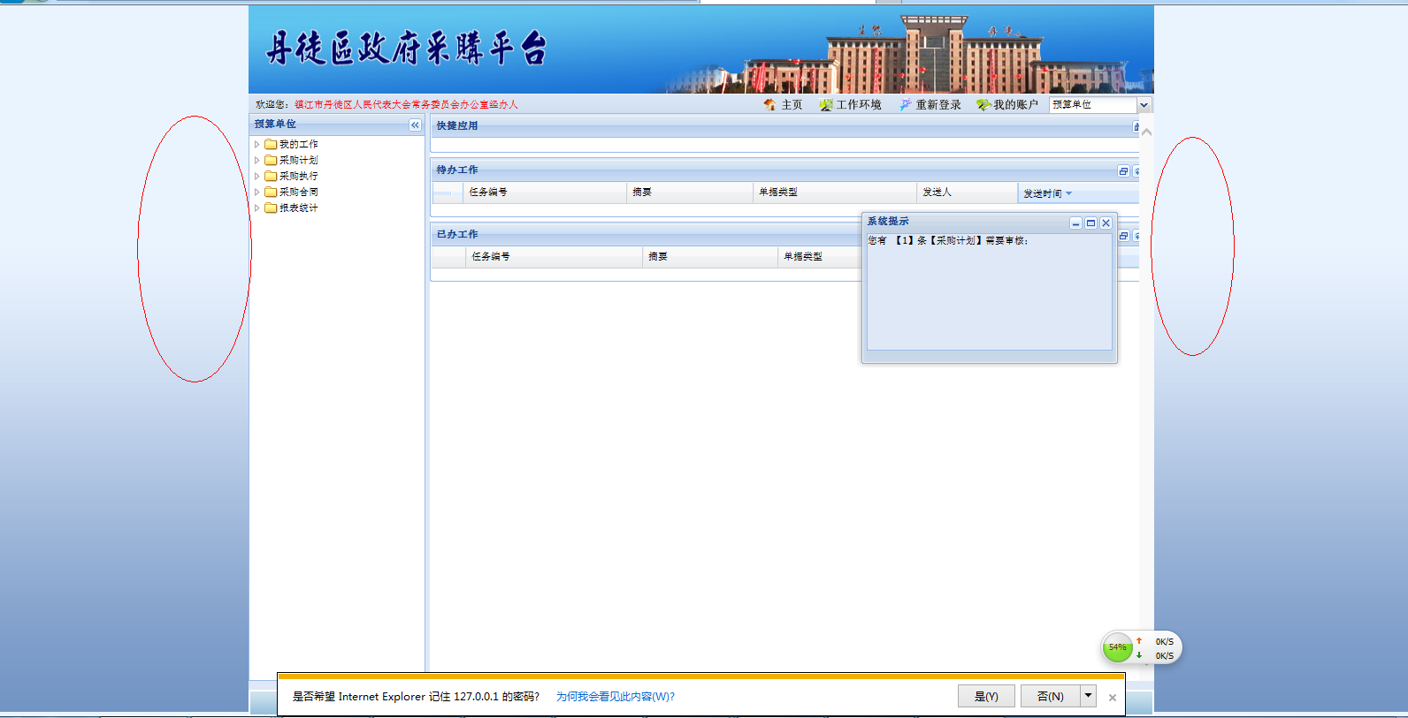 进入系统界面后、未全屏显示
3 | 2013-07-23 | 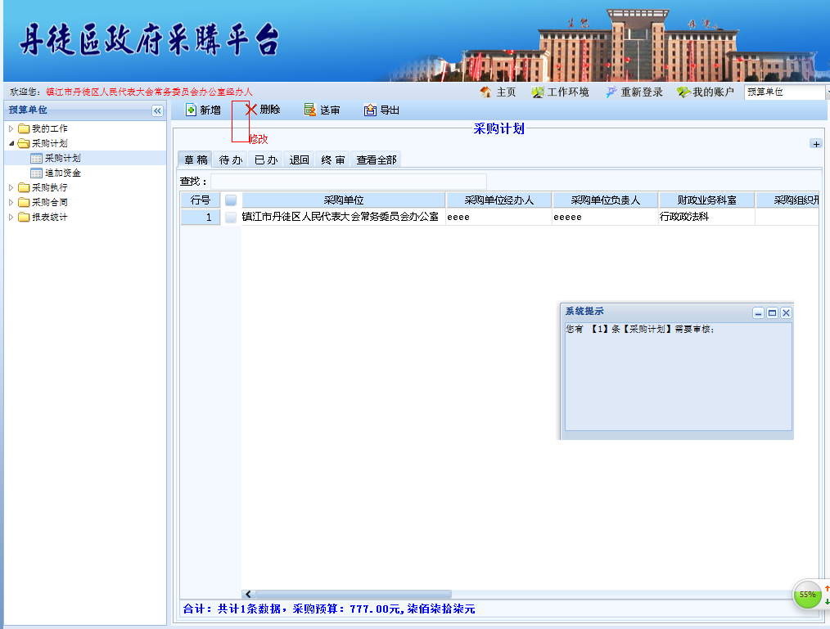 起草完毕后选择列表无修改按钮只能双击进入，需添加修改按钮
4 | 2013-07-23 | 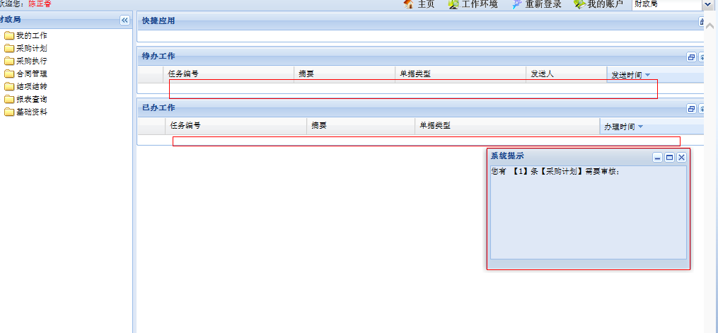 待办工作和已办工作无显示（如果没有可以去掉）或者把目前系统提示做到待办工作下、提示事项可否点击后进入办理界面
5 | 2013-07-24 | 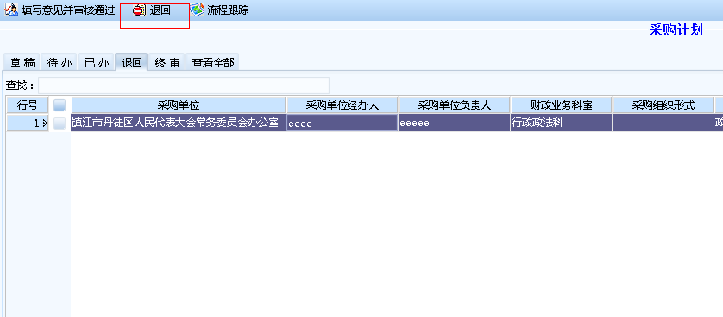 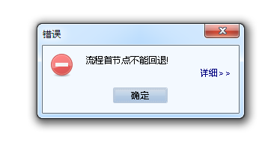 用款计划被退回界面： 点击退回按钮，报首节点不能退回、可以直接去掉退回按钮。同时缺少删除、修改按钮
6 | 2013-07-24 | 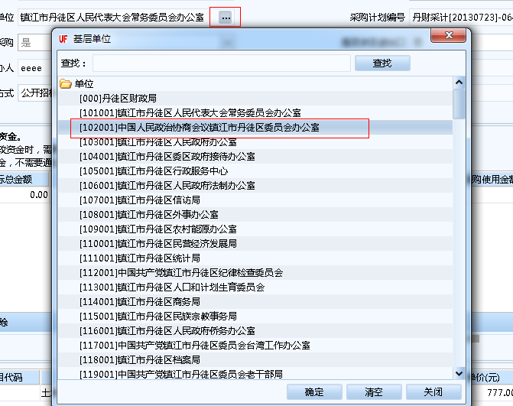 双击被退回的采购计划进入编辑界面后、采购单位可以编辑同时看到全部单位可以选择
7 | 2013-07-24 | 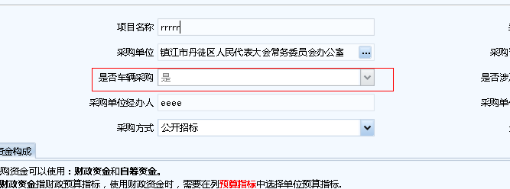 双击被退回的采购计划，进入编辑界面后不可编辑
8 | 2013-07-24 | 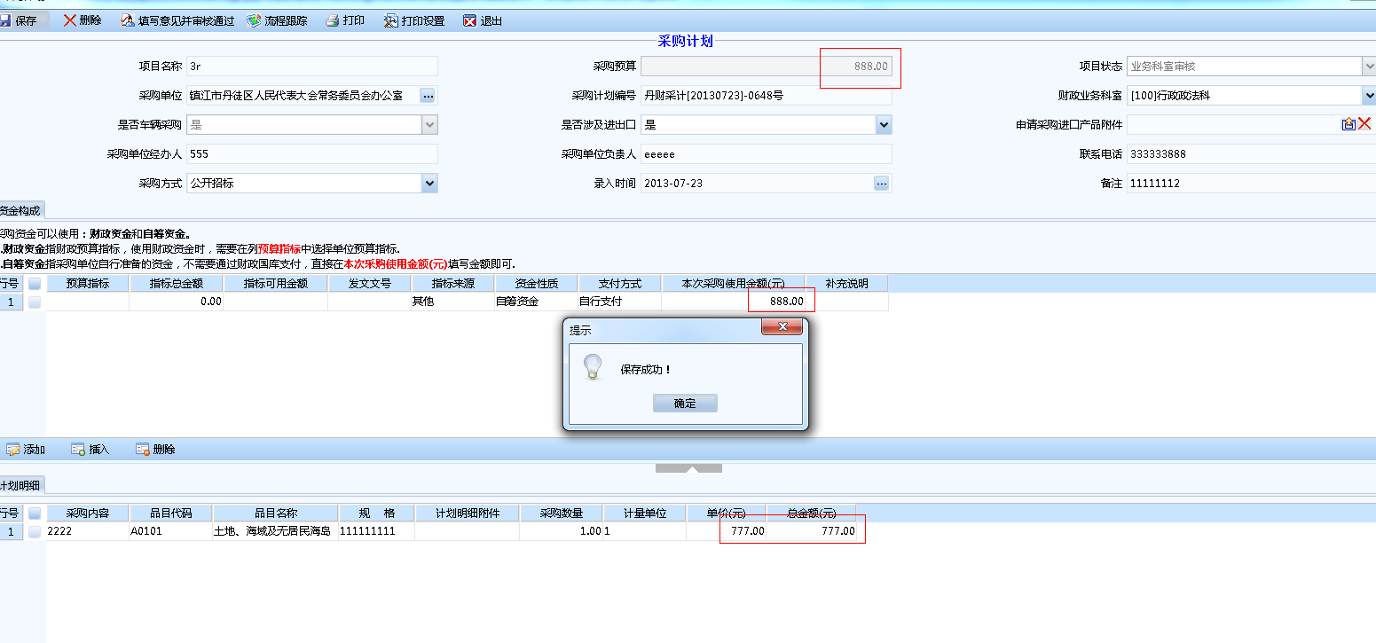 采购计划编辑界面、三个金额不等仍可保存
9 | 2013-07-24 | 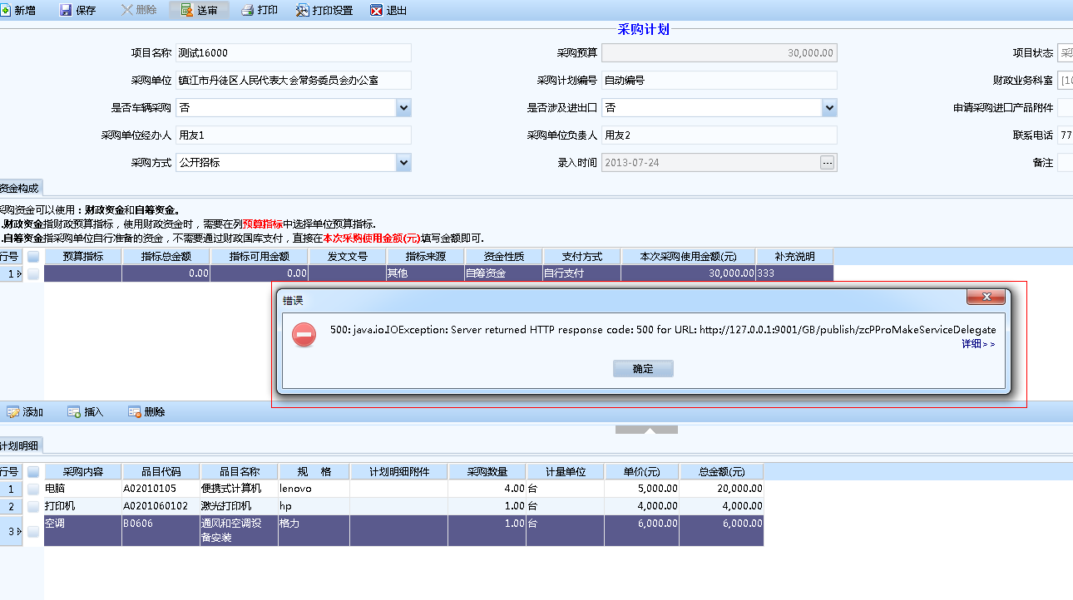 用款计划起草界面，点击送审按钮报错
10 | 2013-07-24 | 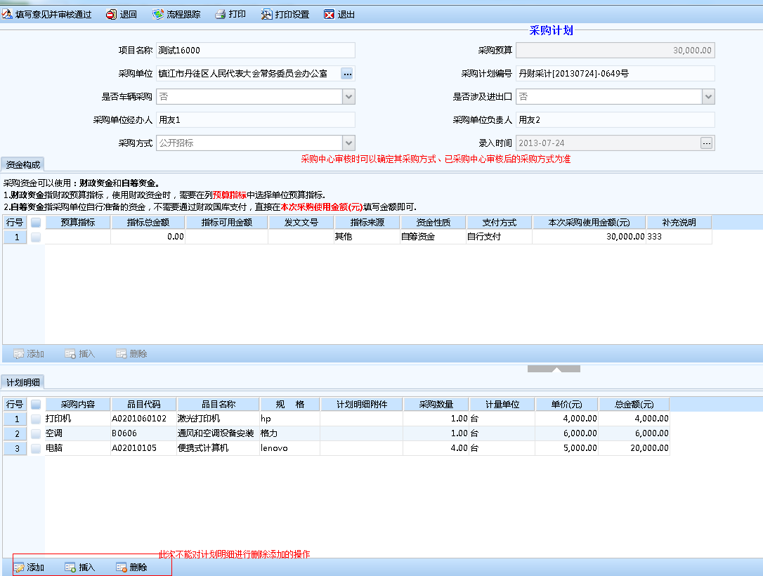 采购计划采购中心审核时，采购下面采购计划中的采购方式可以变更，已采购中心确定的采购方式为准（目前系统是业务科室审核计划时可以变更采购方式）。同时采购计划明细列表可以修改（应该不能修改）
11 | 2013-07-24 | 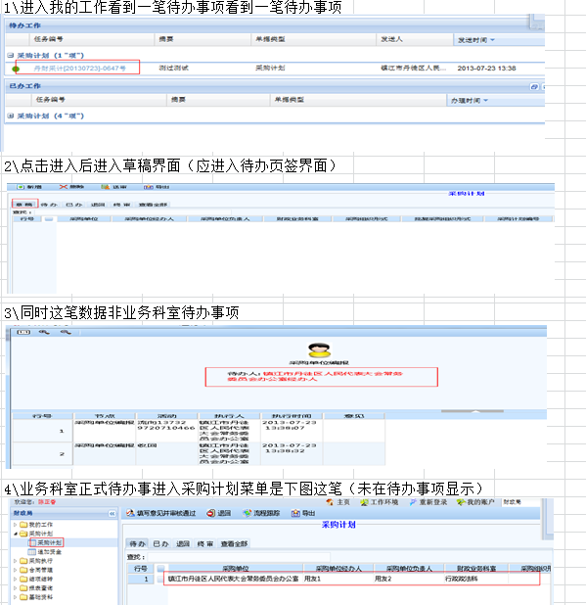
12 | 2013-07-24 | 1、采购管理科采购计划审核时 界面的待办事项和业务科室审核看到一样错误的待办事项，同时未显示正确的待办事项。 2、采购管理科不可以销审、去掉销审按钮

